World Equity
SUSTAINABLE WORLD EQUITY

CHARAKTERISTIKA FONDU
STRUKTURA FONDU

5,40% hotovost | 5.40%
7,71% komunikační služby | 6.00%
12,10% finanční služby | 12.10%
10,40% průmysl | 10.40%
6,20% spotřeba - cyklická | 6.20%
12,80% zdravotnictví | 12.80%
13,70% spotřeba - necyklická | 13.70%
22,20% informační technologie | 22.20%
11,20% ostatní | 11.20%
Název fondu: | SUSTAINABLE WORLD EQUITY

AKCIOVÝ FOND
Investiční manažer: | Generali Investments Partners S.p.A.
Hodnota fondu: | 240,34 mEUR
Počátek obchodování: | 2006-07-26
Investiční cíl: Cílem fondu je překonat jeho benchmark (kterým je MSCI World – Net Total Return Index). Fond investuje především do akcií společností s velkou tržní kapitalizací. Dále může investovat do hotovosti, krátkodobých dluhových instrumentů a dluhopisů. Fond může používat finanční nástroje a deriváty pro zajišťovací účely, pro efektivní správu portfolia a pro investiční účely.

POPLATKY GENERALI ČESKÁ POJIŠŤOVNA A.S.*
TOP 10
GENERALI INVESTMENTS LUXEMBOURG SA
Rozdíl mezi nákupním a prodejním kurzem podílových jednotek: | Běžné/jednorázové pojistné: 5 %/0 % Mimořádné pojistné 2% resp. 3 %** | Společnost |  |  | % v portfoliu | Sektor
Částečný odkup: | 0,25 % z odkoupené částky, minimálně však 50 Kč a maximálně 500 Kč | Apple Inc. (AAPL UW) |  |  | 4.25 | informační technologie
Poplatky za přemístění: | V každém poj. roce 2 zdarma, jinak 0,25 % akt. hodnoty přemístěných jednotek, min. 50 Kč a max. 500 Kč. | Microsoft Corp (MSFT UW) |  |  | 3.39 | informační technologie
Poplatky za správu fondu***: | 2 % p.a. | Amazon.com, Inc. (AMZN UW) |  |  | 2.93 | spotřeba - necyklická
* výtah ze sazebníku poplatků k IŽP týkající se fondů, v případě rozdílů platí sazebník poplatků |  | Alphabet Inc-CL A (GOOGL UW) |  |  | 2.06 | komunikační služby
** závisí na produktu *** náklady za správu fondu jsou započtené v NAV (t.j. v kurzu) |  | Visa Inc - Class A Shares (V UN) |  |  | 1.17 | informační technologie
KOMENTÁŘ K TRHU
KOMENTÁR TRHU
KOMENTÁŘ TRHU
KOMENTÁŘ TRHU
VÝKONNOST FONDU
 |  | NVIDIA Corp. (NVDA UW) |  |  | 0.93 | informační technologie
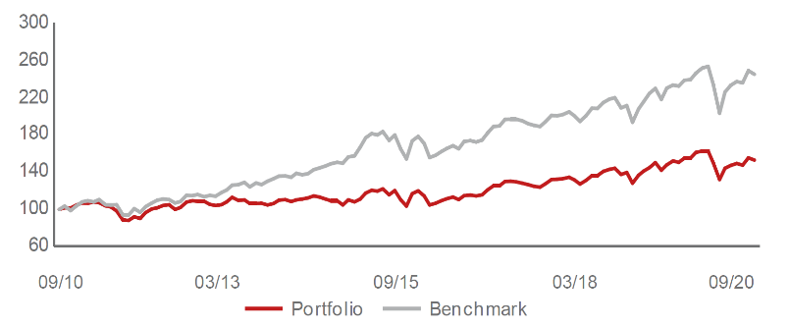 |  | JPMorgan Chase & Co. (JMP UN) |  |  | 0.88 | finanční služby
Výkonnost od založení
 |  | HOME DEPOT INC (HD UN) |  |  | 0.88 | spotřeba - necyklická
 |  | BERKSHIRE HATHAWAY INC-CL B |  |  | 0.85 | finanční služby
 |  | NESTLE SA-REG (NESN SE) |  |  | 0.84 | spotřeba - cyklická

STATISTIKY
 |  | STD | IR | TE | Rating Morningstar(4) |  | Quartile Morn.
 |  | 24.25% | -1.59% | 2.67% | x |  | x
 |  | (1) Standard Deviation (Směrodatná odchylka): míra rizika, volatilita výkonnosti fondu. (2) Information Ratio (Informační poměr): poměr průměrně dosaženého výnosu oproti odchylce od indexu. (3) Tracking Error: směrodatná odchylka rozdílu výkonnosti fondu

VÝKONNOST (EUR)

 |  | 1 měsíc (%) | YTD (%) |  | 1 rok (%) | od počátku (%)
SUSTAINABLE WORLD EQUITY (ISIN: LU0260158042) |  | -2.04 | -7.63 |  | -2.65 | 19.97
Benchmark * |  | -1.53 | -2.65 |  | 2.64 | -
Excess Return |  | -0.51 | -4.98 |  | -5.29 | NA
Září 2020
* MSCI World – Net Total Return Index
Hodnota investice do podílových fondů může růst, klesat nebo stagnovat podle situace na finančních trzích. Minulé výnosy nejsou zárukou výnosů v budoucnu.

